원가(영상체험실)
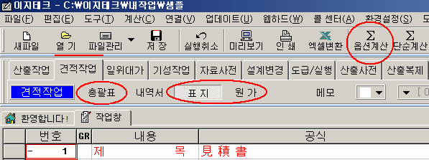
원 가 계 산 서(영상체험실)

물품명: |  | 디지털 문화유산 나눔방 리모델링 |  | 공사기간: 3 개월
비 목 |  | 구 분 | 금 액 | 구 성 비 | 요율 | 수량 | 금액 | 이윤 | 끝자리 맞추기
 | 재 료 비 | 직 접 재 료 비 |  |  |  | 1
 |  | 간 접 재 료 비
 |  | ( 소 계 )
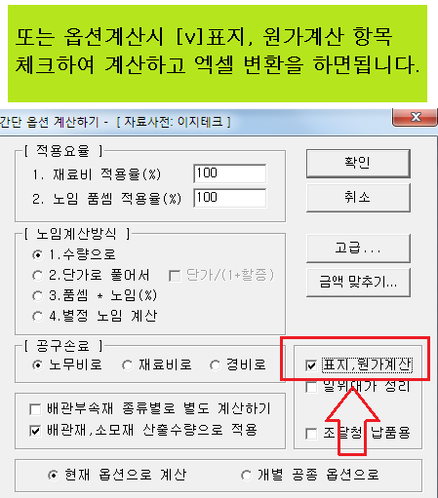
순 | 노 무 비 | 직 접 노 무 비 |  |  |  | 1
 |  | 간 접 노 무 비 |  |  | 7.9 | 1
 |  | ( 소 계 )
 |  | 산 재 보 험 료 |  |  | 4.05 | 1
 |  | 고 용 보 험 료 |  |  | 0.87 | 1
공 |  | 안 전 관 리 비 |  |  | 2.93 | 1
 | 경 | 기 타 경 비 |  |  | 5.5 | 1
 |  | 건 강 보 험 료 |  |  | 3.12 | 1
 |  | 연 금 보 험 료 |  |  | 4.5 | 1
 |  | 노인장기요양보험 |  |  | 7.38 | 1
사

 | 비
비

 |  | ( 소 계 )
일 반 관 리 비 |  |  |  |  | 6 | 1
이 윤 |  |  |  |  | 15 | 1 |  |  | 100,000
( 총 원 가 )
부 가 가 치 세 |  |  |  |  | 10 | 1
도 급 자 관 급 |  |  |  |  |  | 1
관 급 자 관 급 |  |  | 165,554,400 |  |  | 1 | 165,554,400

( 총 계 ) |  |  | 165,554,400 |  |  |  | 165,554,400

